Feuil1
Domaine de l'Orogale |  | 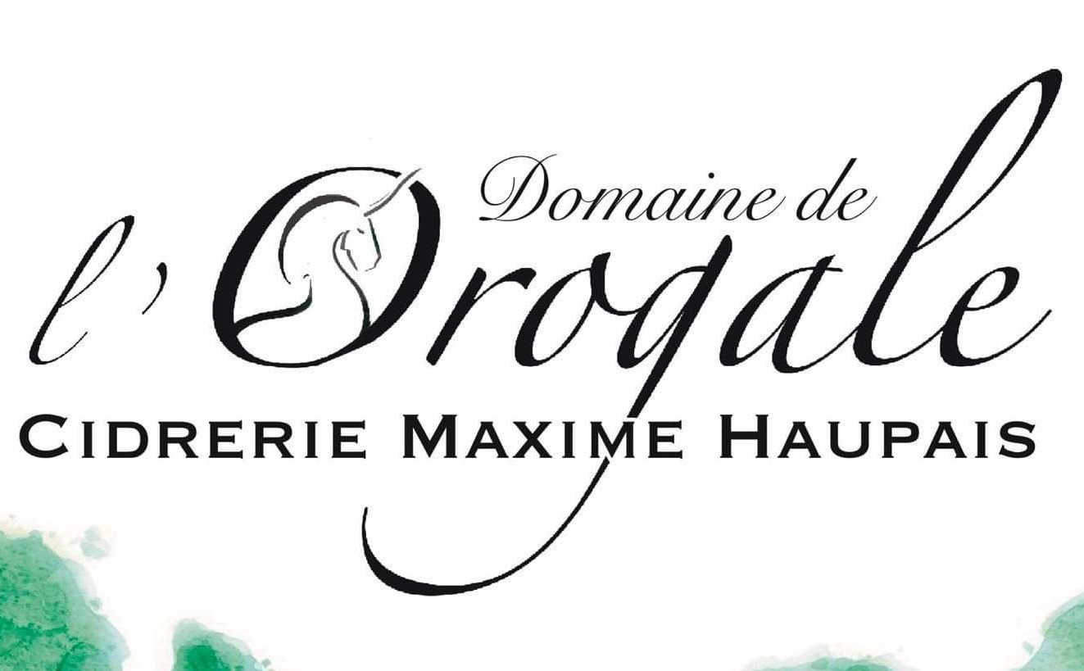
Cidrerie Maxime HAUPAIS
17 b, Route de la Duquerie
50 570 MONTREUIL SUR LOZON
06.70.38.06.62.
Entrepositaire agréé n° FR 010 965 N 0068
SIRET : 524 983 087 000 23

BON DE COMMANDE ASCEE 50 LIVRAISON DU 16 DECEMBRE 2025

Produit | Conditionnement | PU TTC | Nom |  | Nom |  | Nom |  | Nom |  | Nom |  | Nom |  | Nom |  | Nom |  | Nom |  | Nom |  | Nom

 |  |  | Quantité souhaitée | Coût TTC | Quantité souhaitée | Coût TTC | Quantité souhaitée | Coût TTC | Quantité souhaitée | Coût TTC | Quantité souhaitée | Coût TTC | Quantité souhaitée | Coût TTC | Quantité souhaitée | Coût TTC | Quantité souhaitée | Coût TTC | Quantité souhaitée | Coût TTC | Quantité souhaitée | Coût TTC | Quantité souhaitée | Coût TTC
Cidre Brut AOP Cotentin 75 cl | Carton 3 bouteilles 75 cl | 13.20 € |  | 0.00 € |  | 0.00% |  | 0.00 € |  | 0 |  | 0.00 € |  | 0.00 € |  | 0.00 € |  | 0.00 € |  | 0.00 € |  | 0.00 € |  | 0.00 €
 | Carton 6 bouteilles 75 cl | 25.00 € |  | 0.00 € |  | 0.00% |  | 0.00 € |  | 0 |  | 0.00 € |  | 0.00 € |  | 0.00 € |  | 0.00 € |  | 0.00 € |  | 0.00 € |  | 0.00 €
Cidre Brut AOP Cotentin 33 cl | Carton 12 bouteilles 33 cl | 33.65 € |  | 0.00 € |  | 0.00% |  | 0.00 € |  | 0 |  | 0.00 € |  | 0.00 € |  | 0.00 € |  | 0.00 € |  | 0.00 € |  | 0.00 € |  | 0.00 €
Cidre Extra Brut AOP Cotentin 75 cl | Carton 3 bouteilles 75 cl | 13.20 € |  | 0.00 € |  | 0.00% |  | 0.00 € |  | 0 |  | 0.00 € |  | 0.00 € |  | 0.00 € |  | 0.00 € |  | 0.00 € |  | 0.00 € |  | 0.00 €
 | Carton 6 bouteilles 75 cl | 25.00 € |  | 0.00 € |  | 0.00% |  | 0.00 € |  | 0 |  | 0.00 € |  | 0.00 € |  | 0.00 € |  | 0.00 € |  | 0.00 € |  | 0.00 € |  | 0.00 €
Cidre 1/2 sec 75 cl | Carton 3 bouteilles 75 cl | 11.80 € |  | 0.00 € |  | 0.00% |  | 0.00 € |  | 0 |  | 0.00 € |  | 0.00 € |  | 0.00 € |  | 0.00 € |  | 0.00 € |  | 0.00 € |  | 0.00 €
 | Carton 6 bouteilles 75 cl | 22.75 € |  | 0.00 € |  | 0.00% |  | 0.00 € |  | 0 |  | 0.00 € |  | 0.00 € |  | 0.00 € |  | 0.00 € |  | 0.00 € |  | 0.00 € |  | 0.00 €
Cidre 1/2 sec 33 cl | Carton 12 bouteilles 33 cl | 31.80 € |  | 0.00 € |  | 0.00% |  | 0.00 € |  | 0 |  | 0.00 € |  | 0.00 € |  | 0.00 € |  | 0.00 € |  | 0.00 € |  | 0.00 € |  | 0.00 €
Cidre Doux 75 cl | Carton 3 bouteilles 75 cl | 12.30 € |  | 0.00 € |  | 0.00% |  | 0.00 € |  | 0 |  | 0.00 € |  | 0.00 € |  | 0.00 € |  | 0.00 € |  | 0.00 € |  | 0.00 € |  | 0.00 €
 | Carton 6 bouteilles 75 cl | 23.20 € |  | 0.00 € |  | 0.00% |  | 0.00 € |  | 0 |  | 0.00 € |  | 0.00 € |  | 0.00 € |  | 0.00 € |  | 0.00 € |  | 0.00 € |  | 0.00 €
Cidre Doux 33 cl | Carton 12 bouteilles 33 cl | 32.30 € |  | 0.00 € |  | 0.00% |  | 0.00 € |  | 0 |  | 0.00 € |  | 0.00 € |  | 0.00 € |  | 0.00 € |  | 0.00 € |  | 0.00 € |  | 0.00 €
Carton découverte 6 cidres 75 cl | 1 cidre brut, 1 cidre extra brut, 2 cidres 1/2 sec, 2 cidres doux | 23.30 € |  | 0.00 € |  | 0.00% |  | 0.00 € |  | 0 |  | 0.00 € |  | 0.00 € |  | 0.00 € |  | 0.00 € |  | 0.00 € |  | 0.00 € |  | 0.00 €
Carton découverte 12 cidres 33 cl | 4 cidres brut, 4 cidres 1/2 sec, 4 cidres doux | 32.50 € |  | 0.00 € |  | 0.00% |  | 0.00 € |  | 0 |  | 0.00 € |  | 0.00 € |  | 0.00 € |  | 0.00 € |  | 0.00 € |  | 0.00 € |  | 0.00 €
Jus de Pomme 1 L | Carton 3 bouteilles 1 L | 9.60 € |  | 0.00 € |  | 0.00% |  | 0.00 € |  | 0 |  | 0.00 € |  | 0.00 € |  | 0.00 € |  | 0.00 € |  | 0.00 € |  | 0.00 € |  | 0.00 €
 | Carton 6 bouteilles 1 L | 17.75 € |  | 0.00 € |  | 0.00% |  | 0.00 € |  | 0 |  | 0.00 € |  | 0.00 € |  | 0.00 € |  | 0.00 € |  | 0.00 € |  | 0.00 € |  | 0.00 €
Jus de Pomme | BIB 5 L | 15.50 € |  | 0.00 € |  | 0.00% |  | 0.00 € |  | 0 |  | 0.00 € |  | 0.00 € |  | 0.00 € |  | 0.00 € |  | 0.00 € |  | 0.00 € |  | 0.00 €
Pommeau de Normandie AOC | Bouteille 70 cL | 15.00 € |  | 0.00 € |  | 0.00% |  | 0.00 € |  | 0 |  | 0.00 € |  | 0.00 € |  | 0.00 € |  | 0.00 € |  | 0.00 € |  | 0.00 € |  | 0.00 €
ABC (Apéritif à Base de Cidre) 70 cl | Bouteille 70 cL | 14.10 € |  | 0.00 € |  | 0.00% |  | 0.00 € |  | 0 |  | 0.00 € |  | 0.00 € |  | 0.00 € |  | 0.00 € |  | 0.00 € |  | 0.00 € |  | 0.00 €
O'Pom 70 cl | Bouteille 70 cL | 14.10 € |  | 0.00 € |  | 0.00% |  | 0.00 € |  | 0 |  | 0.00 € |  | 0.00 € |  | 0.00 € |  | 0.00 € |  | 0.00 € |  | 0.00 € |  | 0.00 €
Le Moji'No | Bouteille 70 cL | 27.50 € |  | 0.00 € |  | 0.00% |  | 0.00 € |  | 0 |  | 0.00 € |  | 0.00 € |  | 0.00 € |  | 0.00 € |  | 0.00 € |  | 0.00 € |  | 0.00 €
FLIP 100 cl | Bouteille 70 cL | 11.00 € |  | 0.00 € |  | 0.00% |  | 0.00 € |  | 0 |  | 0.00 € |  | 0.00 € |  | 0.00 € |  | 0.00 € |  | 0.00 € |  | 0.00 € |  | 0.00 €
O de Vie (Vieillie 6 ans en fût de chêne) 70 cl | Bouteille 70 cL | 30.00 € |  | 0.00 € |  | 0.00% |  | 0.00 € |  | 0 |  | 0.00 € |  | 0.00 € |  | 0.00 € |  | 0.00 € |  | 0.00 € |  | 0.00 € |  | 0.00 €
TOTAL TTC |  |  |  | 0.00 € |  | 0.00% |  | 0.00 € |  | 0 |  | 0.00 € |  | 0.00 € |  | 0.00 € |  | 0.00 € |  | 0.00 € |  | 0.00 € |  | 0.00 €

 |  | 3.675

